Infos
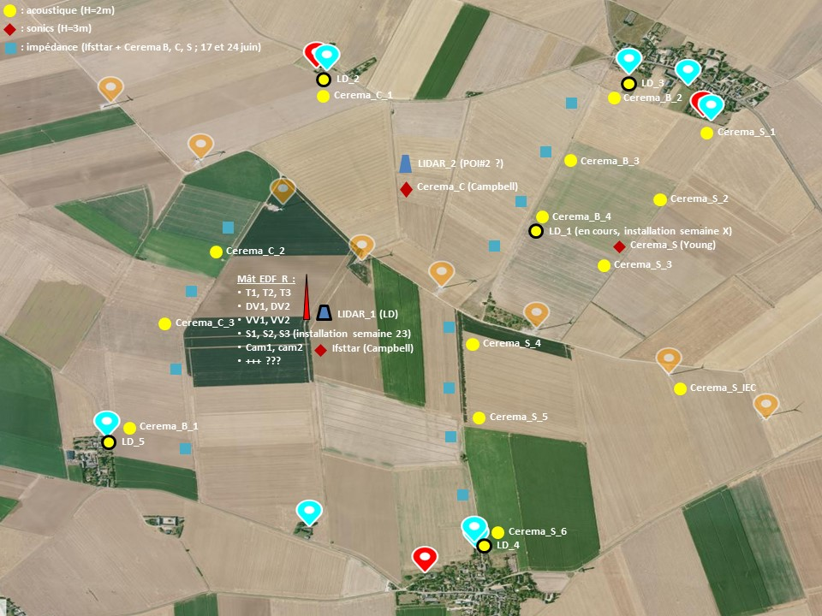
Dernière mise à jour : 02/06/2022 par Benoit+Vincent
Données brutes (input) : cf site FTP…
Donnée traitées (output) : dans ce fichier (cf onglets)
échantillonnage : 10min
horodatage : du début montage (01/01/2020) à la fin démontage (31/03/2021)
convention : heure UTC ou locale ??? LOCALE, mais à vérifier…
6 onglets : LD / POI#1 / POI#2 (acoustic + météo, en 10min, pour chaque) + 1 onglet synthèse metadata
métadonnées : cf champs idoines dans onglet "synthèse metadata"
coordonnées GPS : idem
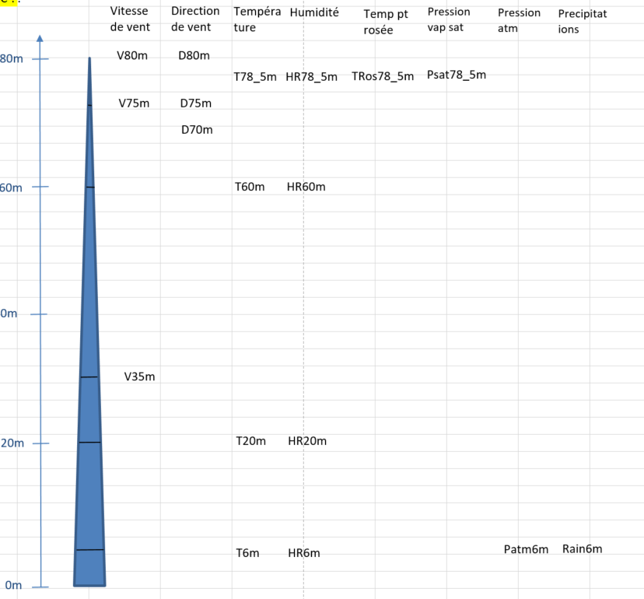

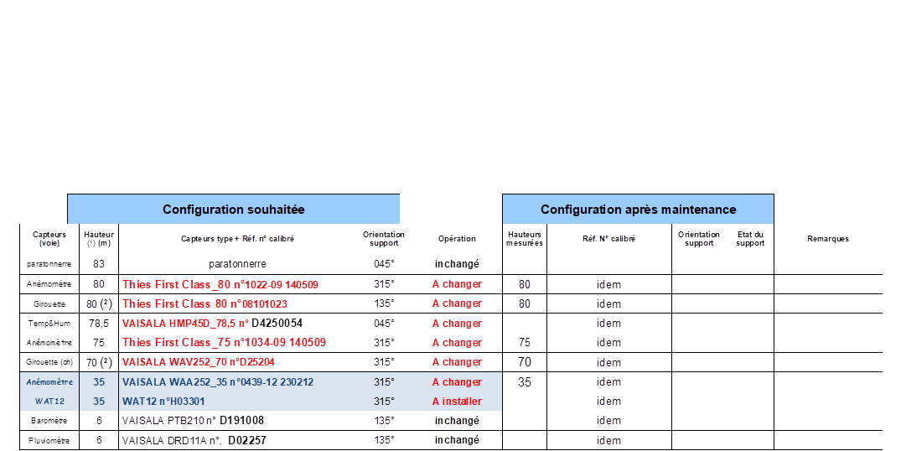

Vitesse vent |  |  |  |  |  | Température + humidité |  |  | T° point rosée | P vap sat | P atm |  |  | Pluie
Lidar < | Lidar > | Mât | sono | Sonic mat |  | mat | sono | Lidar |  |  | mat | sono | Lidar | mat | sono
Lidar 185m | Lidar 185m

 |  |  |  |  |  |  |  |  |  |  |  |  |  |  |  | Mât EDF
 |  |  |  |  |  |  |  |  |  |  |  |  |  |  |  | Sonic mât
 |  |  |  |  |  |  |  |  |  |  |  |  |  |  |  | Lidar UMRAE | <17/09/2020 08:46:08
Lidar 165m |  |  |  |  |  |  |  |  |  |  |  |  |  |  |  | Lidar UMRAE | >17/09/2020 08:46:11
 |  |  |  |  |  |  |  |  |  |  |  |  |  |  |  | station météo sono
 |  |  |  |  |  |  |  |  |  |  |  |  |  |  |  | eoliennes

Lidar 145m | Lidar 145m

Lidar 130m | Lidar 130m

Lidar 115m | Lidar 115m

Lidar 100m | Lidar 100m

Lidar 85m | Lidar 85m

 |  |  |  | sonic 80m | scada 80m
 |  |  |  |  |  | 78,5m |  |  | 78,5m | 78,5m

 |  | 70m

 |  |  |  |  |  | 60m

 |  |  |  | sonic 50m

 |  |  |  |  |  | 20m

 |  |  |  | sonic 10m

 |  |  |  |  |  | 6m |  |  | 6m | 6m | mat 6m |  |  | mat 6m

 |  |  | sono 1,5m |  |  |  | sono 1,5m |  |  |  |  | sono 1,5m |  |  | sono 1,5m
 |  |  |  |  |  |  |  | Lidar 1m |  |  |  |  | Lidar 1m

WGS84 N (D,M,S) | 48°13'20.25"N
WGS84 E (D,M,S) | 1°31'32.28"E
Altitude en pied de mats | 135 m

 | Positions de la ligne d'éoliennes (de l'Ouest à l'Est) + Pompes eau champs
 |  |  |  | Latitude |  |  | Longitude
 | Objet | Points | degré | minutes | secondes | degré | minutes | secondes | Remarque
 | source | V1 | N 48° | 13 | 45.29 | E 001° | 31 | 8.93
 | source | V2 | N 48° | 13 | 36.64 | E 001° | 31 | 27.06
 | source | ND1 | N 48° | 13 | 28.49 | E 001° | 31 | 42.73
 | source | ND2 | N 48° | 13 | 16.64 | E 001° | 31 | 58.92
 | source | V3 | N 48° | 13 | 15.46 | E 001° | 32 | 15.07
 | source | V4 | N 48° | 13 | 8.56 | E 001° | 32 | 33.58
 | source | ND3 | N 48° | 13 | 0.92 | E 001° | 32 | 59.02
 | source | ND4 | N 48° | 12 | 53.96 | E 001° | 33 | 16.76
 | source | Pompe_1 | N 48° | 12 | 47.3 | E 001° | 32 | 19.4 | sud eol
 | source | Pompe_2 | N 48° | 13 | 20.11 | E 001° | 31 | 16.896 | sud eol
 | source | Pompe_3 | N 48° | 13 | 44.5 | E 001° | 32 | 5.18 | nord eol

